Sheet1
 |  |  |  |  | 加盟校様式３

第４６回宮崎県高等学校総合文化祭
総合開会式アピール文・写真（各学校用）
 | 締切 令和６年７月３１日（水）高文連事務局必着

学校名 |  |  |  | 整理番号 | ※
記載者名
※欄は記入しないでください。
① アピール文

 |  |  | 文字数 | 0 | 字
〇各校の特色が出る内容を３０字以内でお願いします。１行目の１文字目は、空ける必要はありません。なお、欄外に字数が表示されます。空白も１文字と数えます。
〇校訓・人名などの固有名詞には、必ずふりがなをふってください。

（例）○○学校の自慢（特色は）□□□□です。・・・〈説明・補足〉・・・ 。

②写真２枚
総合開会式「加盟校紹介」用の写真２枚をご提出ください。 上記「アピール文」のナレーションと合わせてスクリーン上に映し出されます。 総合開会式の内容はネット配信される予定です。

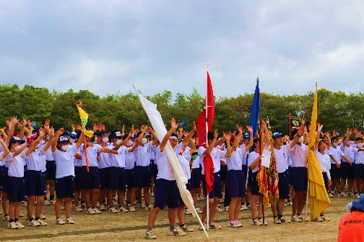
（例）①枚目：生徒が写った写真 |  | ②枚目：生徒が写った写真
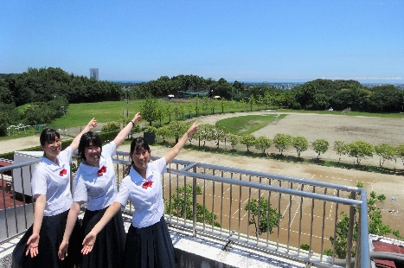

○写真は横位置で、ファイル形式はJPEGデータでご提出ください。 ○できるだけ、生徒の活動がわかる写真をご提供ください。 ○ファイル名は「学校名１」「学校名２」（例）「宮崎北１」「宮崎北２」 ○著作権、肖像権、プライバシー等の権利者の許諾が必要な場合は、各学校で責任をもって手続き等を行ってください。

